Login
Basic design |  |  |  | System | Quản lý kho hàng | function | Đăng Nhập | Create by | Đỗ Đức Hậu | date | Create | 2023-01-10 | acceptor | #REF!
 |  |  |  | Process. Name | Login |  |  |  |  |  | Update | #REF!

 | *Hình ảnh giao diện

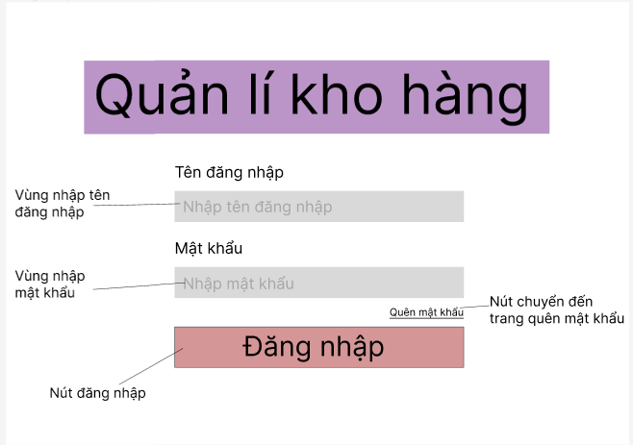

 | ＊Mô tả chức năng
 |  | - Dùng để user đăng nhập với ứng dụng
 |  | - Người dùng nhập đầy đủ username và password để đăng nhập
 |  | - Khi nhấn button Đăng nhập, hệ thống sẽ kiểm tra username và password người dùng nhập vào, sau đó sẽ kiểm tra tài khoản đã tồn tại trong hệ thống hay chưa?
 |  |  | + Nếu có lỗi thì thông báo lỗi tại màn hình này.
 |  |  | + Nếu không có lỗi, đăng nhập thành công sẽ chuyển sang màn hình chính

Qlykho
Basic design |  |  | System | Quản lý kho hàng | function | Quản lý kho | Create by | Đỗ Đức Hậu | date | Create | 2023-01-10 | acceptor | #REF!
 |  |  | Process. Name | Quản lý kho |  |  |  |  |  | Update | #REF!

 | *Hình ảnh giao diện

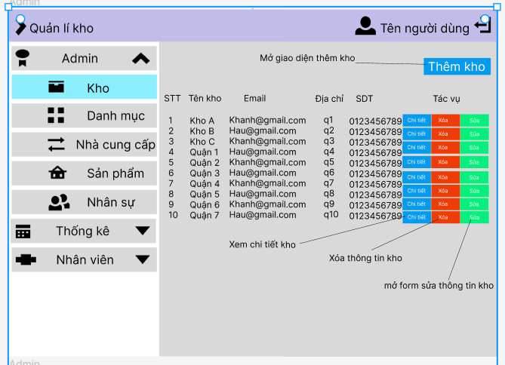

 | ＊Mô tả chức năng
 |  | Hiển thị thông tin các kho trong hệ thống
 |  | có các chức năng thêm xóa sửa kho hàng

qlyDanhmuc
Basic design |  |  |  |  | System | Quản lý kho hàng | function | qlyDanhmuc | Create by | Đỗ Đức Hậu | date | create | 2023-01-10 | acceptor | #REF!
 |  |  |  |  | Process. Name | qlyDanhmuc |  |  |  |  |  | update | #REF!

 | * Hình ảnh minh hoạ giao diện
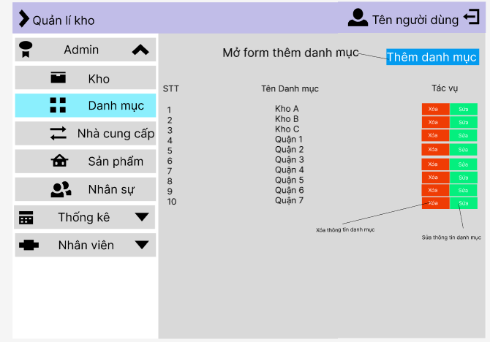

 |  | * Mô tả chức năng
 |  |  | Đây là màn hình quản lý danh mục sản phẩm
 |  |  | - Bao gồm 3 Tab chính:
 |  |  |  | Tab 1: Hiển thị danh sách công việc
 |  |  |  | Tab 2: Hiển thị button thêm danh mục
 |  |  |  | Tab 3: Hiển thị button sửa xóa thông tin danh mục
 |  |  | - Khi người dùng chọn vào tab nào thì hiển thị nội dung tương ứng với Tab đó
 |  |  | - Có vùng tìm kiếm người làm hoặc tìm kiếm công việc tương ứng với mỗi Tab

qlyNCC
Basic design |  |  | System | Quản lý kho hàng | Chi tiết công việc | Create by | Đỗ Đức Hậu | date | Create | 2023-01-10 | acceptor | #REF!
 |  |  | Process. Name | Quản lý nhà cung cấp |  |  |  |  | Update | #REF!

 | *Hình ảnh giao diện

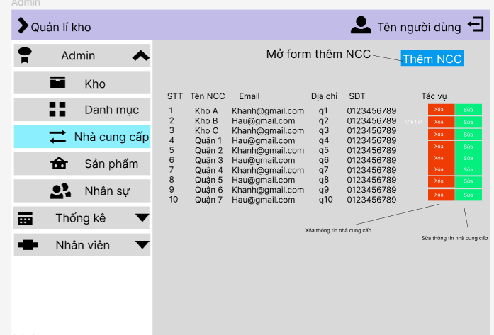

 | ＊Mô tả chức năng
 |  | - Hiển thị chi tiết thông tin các nhà cung cấp
 |  | - Trên màn hình này có các chức năng thêm xóa sửa thông tin nhà cung cấp

QlySanPham
Basic design |  |  |  | System | Quản lý kho hàng | function | Chi tiết công việc | Create by | Đỗ Đức Hậu | date | Create | 2023-01-10 | acceptor | #REF!
 |  |  |  | Process. Name | Quản lý sản phẩm |  |  |  |  |  | Update | #REF!

 | *Hình ảnh giao diện

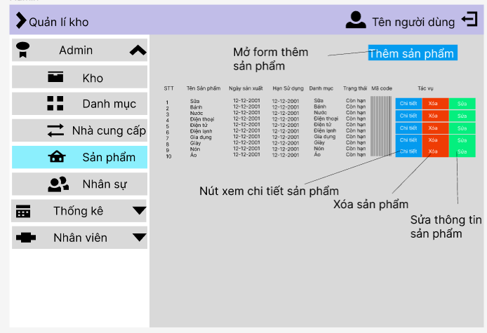

 |  | ＊Mô tả chức năng
 |  |  | - Hiển thị chi tiết thông tin sản phẩm
 |  |  | - Trên màn hình này có các chức năng là thêm xóa sửa và xem chi tiết thông tin sản phẩm

QlyNhanSu
Basic design |  |  |  | System | Quản lý nhà cung cấp | function | Nhân Sự | Create by | Đỗ Đức Hậu | date | Create | 2023-01-10 | acceptor | #REF!
 |  |  |  | Process. Name | Quản lý nhân sự |  |  |  |  |  | Update | #REF!

 | *Hình ảnh giao diện

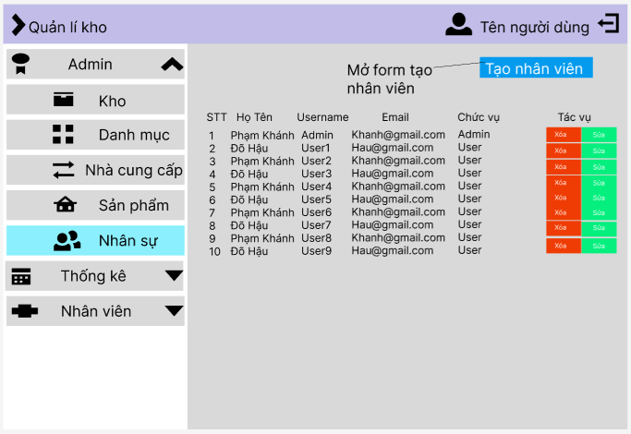

 | ＊Mô tả chức năng
 |  | Quản lý thông tin nhân sự
 |  |  | có các chức năng chính là thêm xóa sửa thông tin nhân sự

TrangChu
Basic design |  |  | System | Quản lý kho hàng | function | Create by | Đỗ Đức Hậu | date | Create | 2023-01-10 | acceptor | #REF!
 |  |  | Process. Name | Màn hình chính |  |  |  |  | Update | 2023-04-10

 | *Hình ảnh giao diện

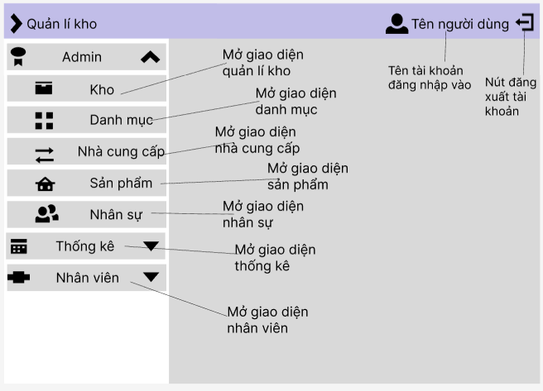

 |  | ＊Mô tả chức năng
 |  | màn hình hiển thị đầu tiên sau khi đăng nhập thành công

ThongKe
Basic design |  |  | System | Quản lý kho hàng | function | Quản lý thống kê | Create by | Đỗ Đức Hậu | date | Create | 2023-01-10 | acceptor | #REF!
 |  |  | Process. Name | Thống kê |  |  |  |  |  | Update | #REF!

 | *Hình ảnh giao diện

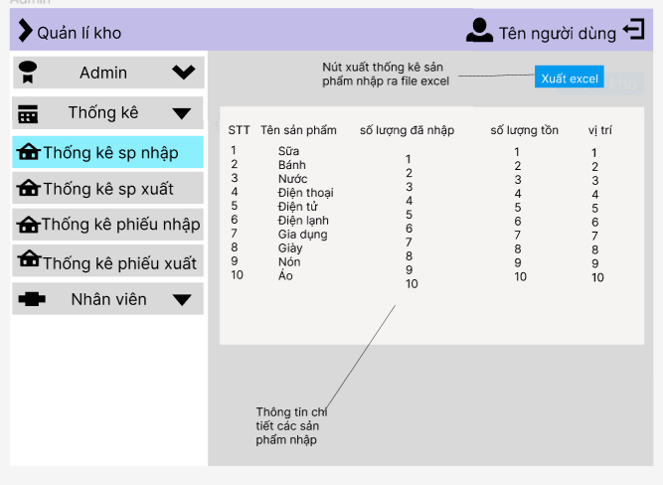

 | ＊Mô tả chức năng
 |  | - Quản lý thống kê
 |  | - Khi click chọn vào từng mục muốn thống kê sẽ chuyển đến màn hình tương ứng

ThemNV
Basic design |  |  | System | Quản lý kho hàng | function | Nhập Hàng | Create by | Đỗ Đức Hậu | date | Create | 2023-01-10 | acceptor | #REF!
 |  |  | Process. Name | Nhập Hàng |  |  |  |  |  | Update | #REF!

 | *Hình ảnh giao diện

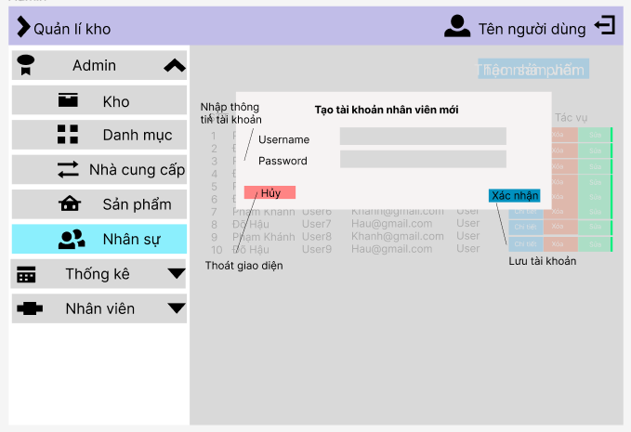

 | ＊Mô tả chức năng
 |  | Tạo nhân viên mới
 |  | - Khi click "xác nhận" gọi sever xử lý thông tin thông qua db

CT_Sp
Basic design |  |  | System | Quản lý kho hàng | function | Nhập Hàng | Create by | Đỗ Đức Hậu | date | Create | 2023-01-10 | acceptor | #REF!
 |  |  | Process. Name | Nhập Hàng |  |  |  |  |  | Update | #REF!

 | *Hình ảnh giao diện

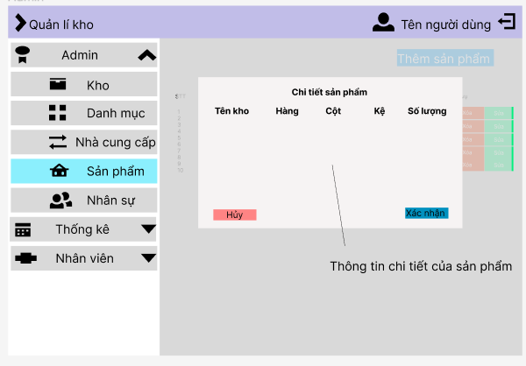

 | ＊Mô tả chức năng
 |  | Tạo nhân viên mới
 |  | - Khi click "xác nhận" gọi sever xử lý thông tin thông qua db

PhieuNhapV
Basic design |  |  | System | Quản lý kho hàng | function | Nhập Hàng | Create by | Đỗ Đức Hậu | date | Create | 2023-01-10 | acceptor | #REF!
 |  |  | Process. Name | Nhập Hàng |  |  |  |  |  | Update | #REF!

 | *Hình ảnh giao diện

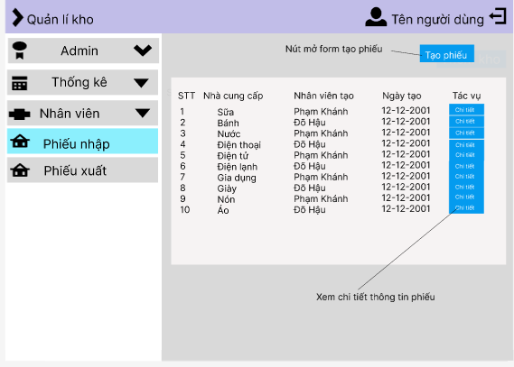

 | ＊Mô tả chức năng
 |  | xem thông tin phiếu nhập
 |  | - Khi click "xác nhận" gọi sever xử lý thông tin thông qua db

infouser
Basic design |  |  | System | Quản lý kho hàng | function | Nhập Hàng | Create by | Đỗ Đức Hậu | date | Create | 2023-01-10 | acceptor | #REF!
 |  |  | Process. Name | Nhập Hàng |  |  |  |  |  | Update | #REF!

 | *Hình ảnh giao diện

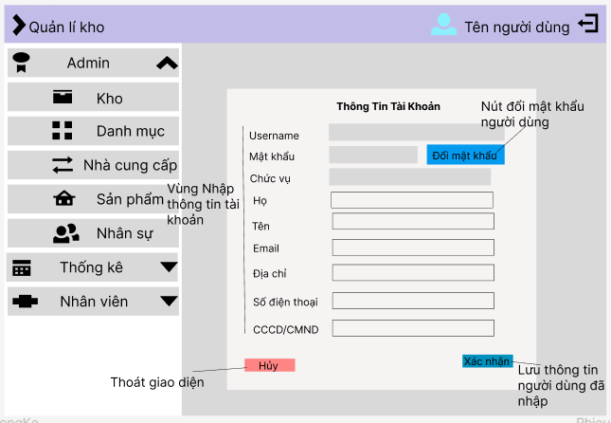

 | ＊Mô tả chức năng
 |  | chỉnh sửa thông tin user
 |  | - Khi click "xác nhận" gọi sever xử lý thông tin thông qua db

TaoPhieuNhap
Basic design |  |  | System | Quản lý kho hàng | function | Nhập Hàng | Create by | Đỗ Đức Hậu | date | Create | 2023-01-10 | acceptor | #REF!
 |  |  | Process. Name | Nhập Hàng |  |  |  |  |  | Update | #REF!

 | *Hình ảnh giao diện

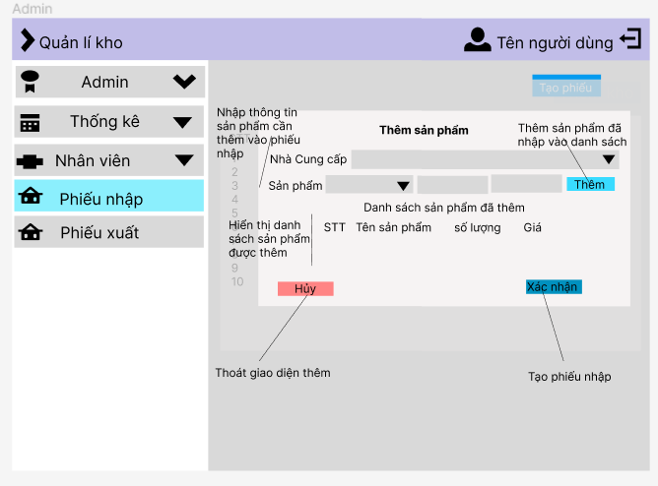

 | ＊Mô tả chức năng
 |  | Tạo hóa đơn nhập hàng
 |  | - Khi click "xác nhận" gọi sever xử lý thông tin thông qua db

CTPhieuNhap
Basic design |  |  | System | Quản lý kho hàng | function | Nhập Hàng | Create by | Đỗ Đức Hậu | date | Create | 2023-01-10 | acceptor | #REF!
 |  |  | Process. Name | Nhập Hàng |  |  |  |  |  | Update | #REF!

 | *Hình ảnh giao diện

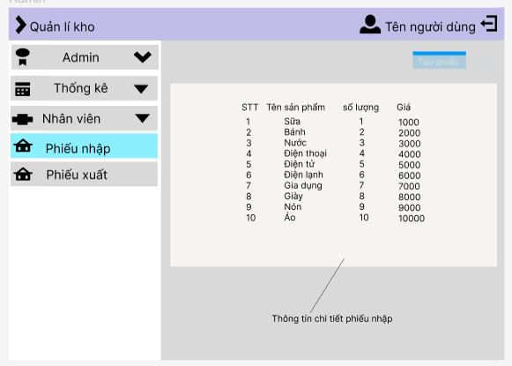

 | ＊Mô tả chức năng
 |  | xem thông tin chi tiết phiếu nhập
 |  | - Khi click "xác nhận" gọi sever xử lý thông tin thông qua db

PhieuXuat
Basic design |  |  | System | Quản lý kho hàng | function | Nhập Hàng | Create by | Đỗ Đức Hậu | date | Create | 2023-01-10 | acceptor | #REF!
 |  |  | Process. Name | Nhập Hàng |  |  |  |  |  | Update | #REF!

 | *Hình ảnh giao diện

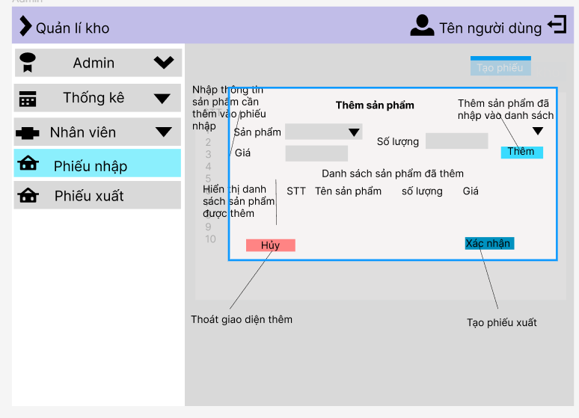

 | ＊Mô tả chức năng
 |  | Tạo hóa đơn xuất hàng
 |  | - Khi click "xác nhận" gọi sever xử lý thông tin thông qua db

